0_CoverPage
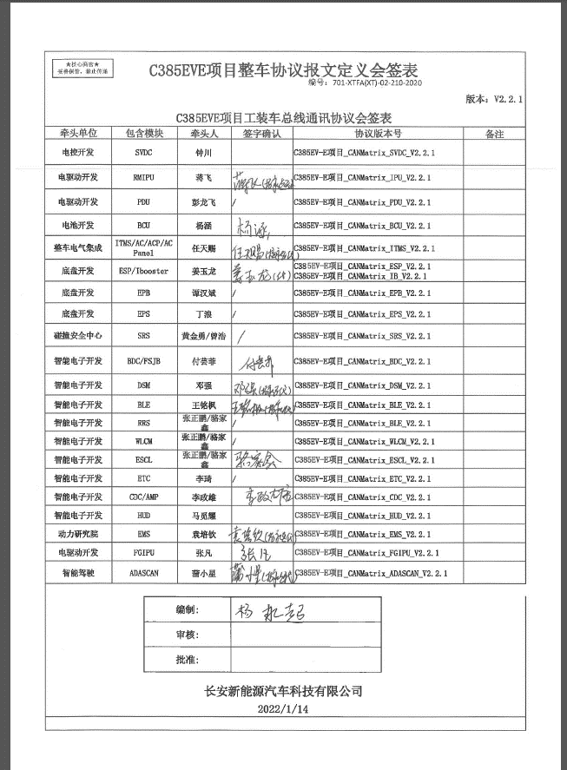
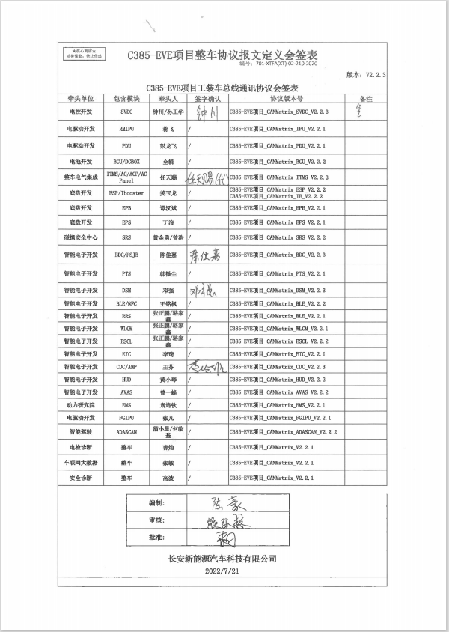
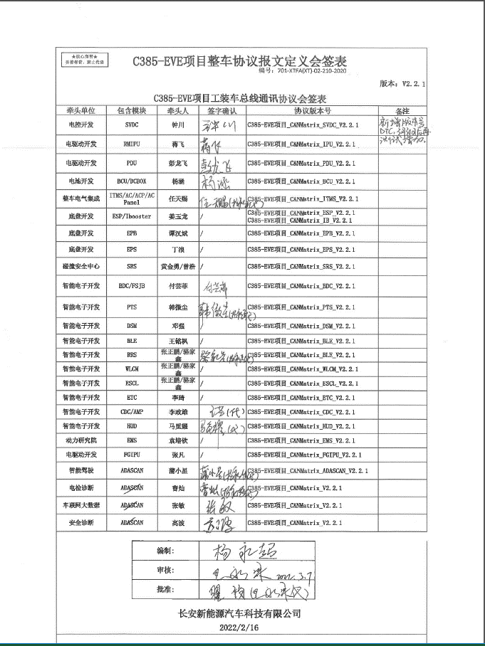
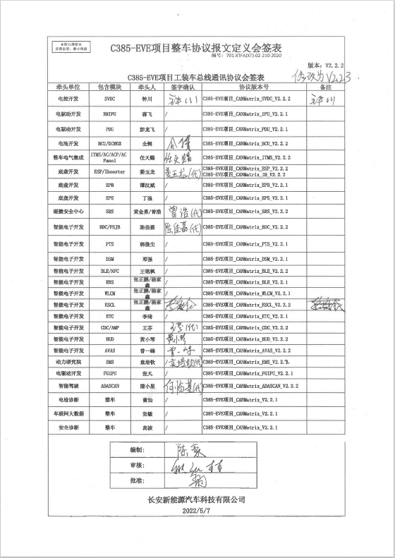
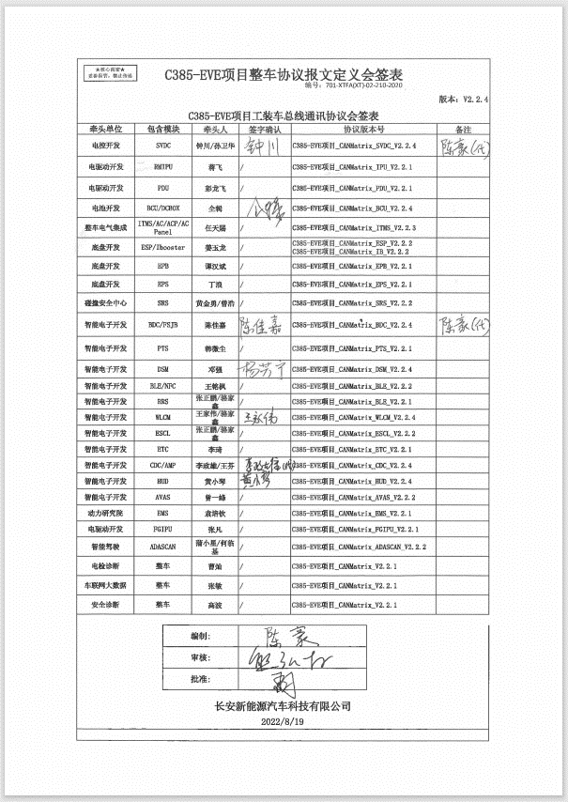
C385-EVE项目整车协议报文定义会签表

编号：701-XTFA(XT)-02-210-2020
编号：701-XTFA(XT)-02-210-2020
 |  |  |  |  | 版本：V2.2.5
C385-EVE项目工装车总线通讯协议会签表

牵头单位 | 包含模块 |  | 牵头人 | 签字确认 | 协议版本号 | 备注
电控开发 | SVDC |  | 钟川/孙卫华 |  | C385-EVE项目_CANMatrix_SVDC_V2.2.5
电驱动开发 | RMIPU |  | 蒋飞 | / | C385-EVE项目_CANMatrix_IPU_V2.2.1
电驱动开发 | PDU |  | 彭龙飞 |  | C385-EVE项目_CANMatrix_PDU_V2.2.5
电池开发 | BCU/DCBOX |  | 全辑 | / | C385-EVE项目_CANMatrix_BCU_V2.2.4
整车电气集成 | ITMS/AC/ACP/AC Panel |  | 任天赐/方攀 |  | C385-EVE项目_CANMatrix_ITMS_V2.2.5
底盘开发 | ESP/Ibooster |  | 姜玉龙 | / | C385-EVE项目_CANMatrix_ESP_V2.2.2 C385-EVE项目_CANMatrix_IB_V2.2.2
底盘开发 | EPB |  | 谭汉斌 | / | C385-EVE项目_CANMatrix_EPB_V2.2.1
底盘开发 | EPS |  | 丁浪 | / | C385-EVE项目_CANMatrix_EPS_V2.2.1
碰撞安全中心 | SRS |  | 黄金勇/曾浩 | / | C385-EVE项目_CANMatrix_SRS_V2.2.2
智能电子开发 | BDC/FSJB |  | 陈佳嘉 |  | C385-EVE项目_CANMatrix_BDC_V2.2.5
智能电子开发 | SLCM |  | 黄付丽/魏鹏飞 |  | C385-EVE项目_CANMatrix_BDC_V2.2.5
智能电子开发 | ILU |  | 梁捷飞 |  | C385-EVE项目_CANMatrix_BDC_V2.2.5
智能电子开发 | PTS |  | 韩微尘 | / | C385-EVE项目_CANMatrix_PTS_V2.2.1
智能电子开发 | DSM |  | 邓强 | / | C385-EVE项目_CANMatrix_DSM_V2.2.4
智能电子开发 | BLE/NFC |  | 王铭枫 | / | C385-EVE项目_CANMatrix_BLE_V2.2.2
智能电子开发 | RRS |  | 张正鹏/骆家鑫 | / | C385-EVE项目_CANMatrix_BLE_V2.2.1
智能电子开发 | WLCM |  | 王家伟/骆家鑫 | / | C385-EVE项目_CANMatrix_WLCM_V2.2.4
智能电子开发 | ESCL |  | 张正鹏/骆家鑫 | / | C385-EVE项目_CANMatrix_ESCL_V2.2.2
智能电子开发 | ETC |  | 李琦 | / | C385-EVE项目_CANMatrix_ETC_V2.2.1
智能电子开发 | CDC/AMP |  | 李政雄/王芬 |  | C385-EVE项目_CANMatrix_CDC_V2.2.5
智能电子开发 | HUD |  | 黄小琴 | / | C385-EVE项目_CANMatrix_HUD_V2.2.4
智能电子开发 | AVAS |  | 曾一蜂 | / | C385-EVE项目_CANMatrix_AVAS_V2.2.2
动力研究院 | EMS |  | 袁培钦 |  | C385-EVE项目_CANMatrix_EMS_V2.2.1
电驱动开发 | FGIPU |  | 张凡 | / | C385-EVE项目_CANMatrix_FGIPU_V2.2.1
智能驾驶 | ADASCAN |  | 蒲小星/何临基 | / | C385-EVE项目_CANMatrix_ADASCAN_V2.2.2
电检诊断 | 整车 |  | 曹灿 | / | C385-EVE项目_CANMatrix_V2.2.1
车联网大数据 | 整车 |  | 张敏 | / | C385-EVE项目_CANMatrix_V2.2.1
安全诊断 | 整车 |  | 高波 | / | C385-EVE项目_CANMatrix_V2.2.1

 |  | 编制:

 |  | 审核:

 |  | 批准:

长安新能源汽车科技有限公司

2022-11-09

